INTRODUCCIÓN
 |  |  | PROGRAMA DE INTERNACIONALIZACIÓN EMPRESARIAL


 | VIABILIDAD | Cronograma
 |  | Chek List Comex
 |  | Flujograma de Exportación
 |  | Análisis Pormenorizado
 |  | Análisis Proceso Comex
 | FORTALECIMIENTO | Check List Capacitaciones
 |  | Matriz Investigación de Mercados
 |  | Matriz Plan de Acción
 |  | Matriz Costos de DFI
 |  | Árbol de Decisión de Mercado
 |  | Asesorías Personalizadas
 | CONTACTO COMERCIAL | Laboratorio de Negocios
 |  | Agenda Comercial
 |  | Seguimiento Post-Agenda
 |  | Seguimiento Pagos |  | *No se permite su divulgación sin autorización de Cámara de Comercio de Santa Marta para el Magdalena

FLUJOGRAMA EXPO
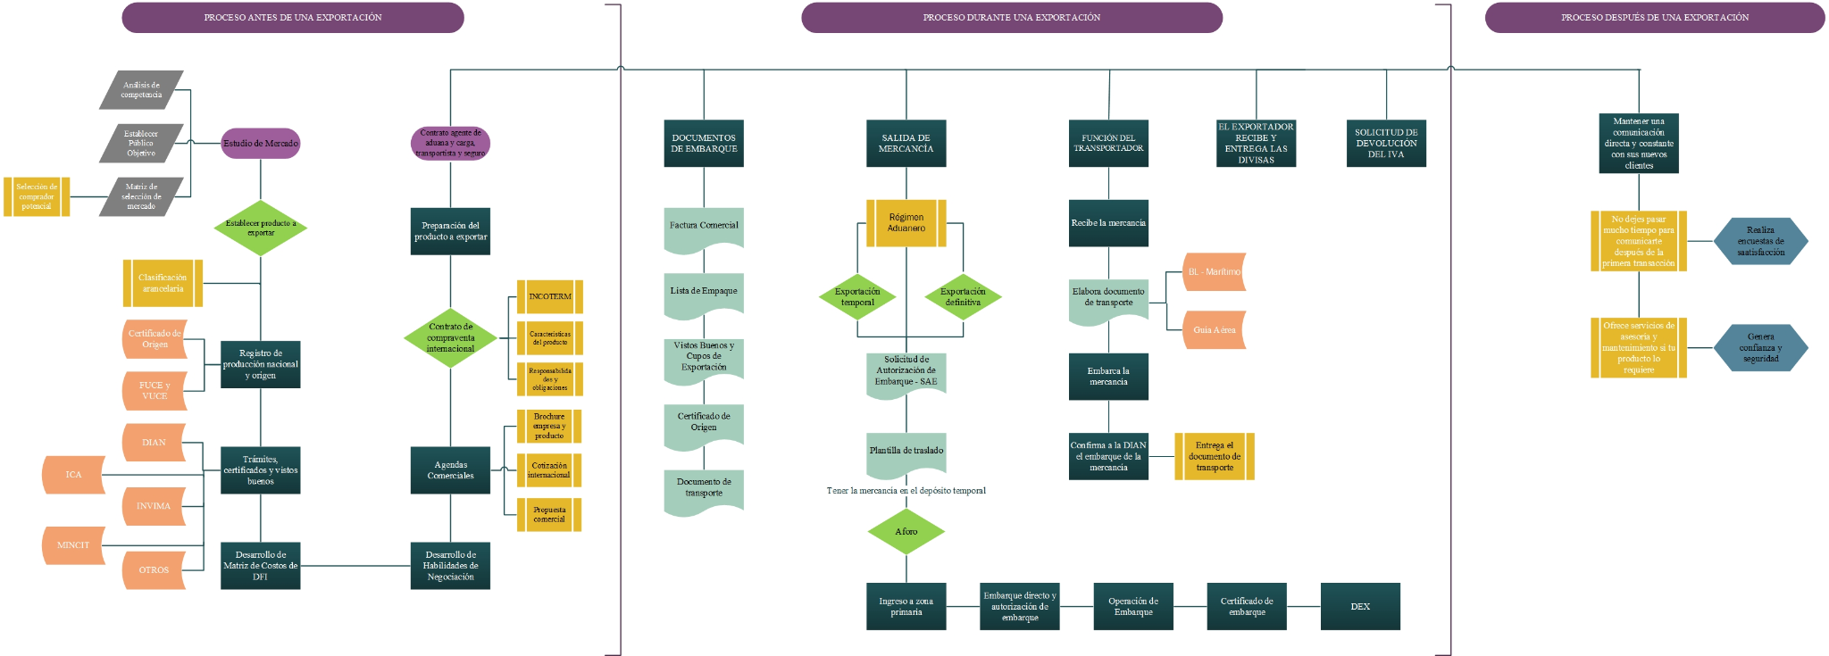
PROGRAMA DE INTERNACIONALIZACIÓN EMPRESARIAL

